Planilha1
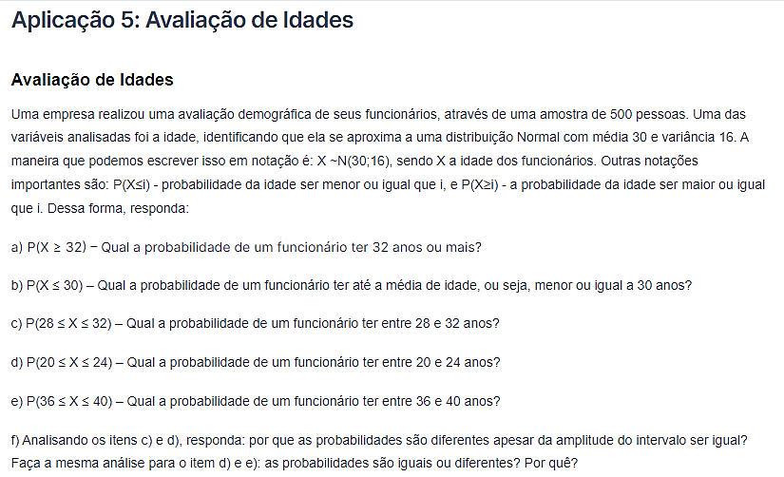
N | 500
μ | 30
var | 16
σ | 4

(a) | 30.9%
(b) | 50.0%
(c) | 38.3%
(d) | 6.1%
(e) | 6.1%
(f) | Porque as probabilidades dos itnes (b) e (c) possuem a mesma área. No caso de (d) e (e), é porque temos μ ± σ e mesma área. Ainda, (a)-(b) é maior pois está mais próximo da média.

